Probabilidad
Probabilidad del riesgo
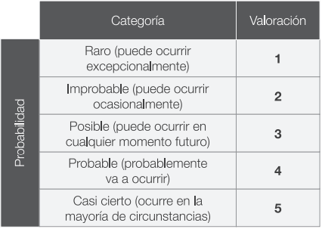

Valoración
Impacto del riesgo
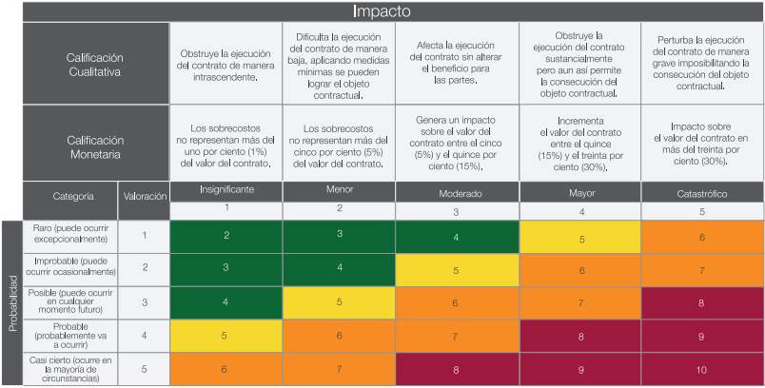

Categoría
Categoría del riesgo
